3日目_画像_下田
P_079-1.jpg |  | P_080-1.jpg |  | P_081-1.jpg
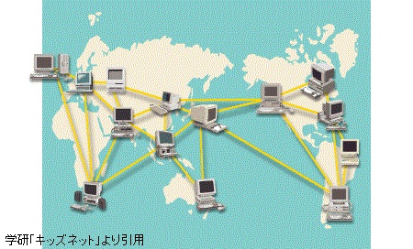
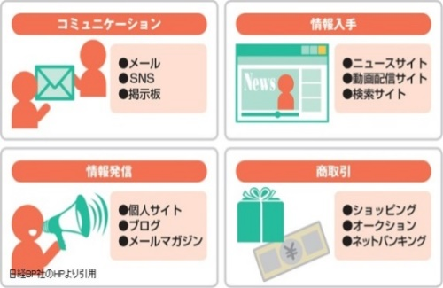
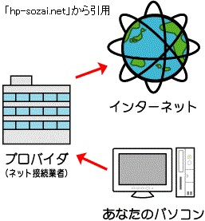

P_080-2.jpg |  |  | P_082-1.jpg
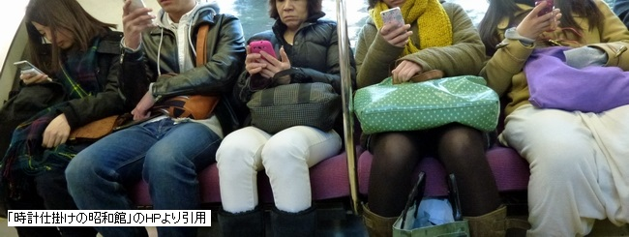
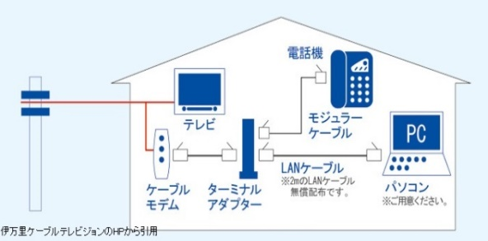

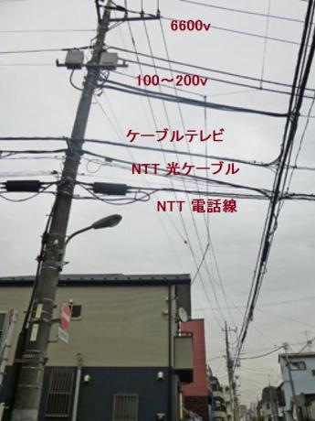
P_082-2.jpg
 | P_083-1.jpg |  |  | P_091-1.jpg
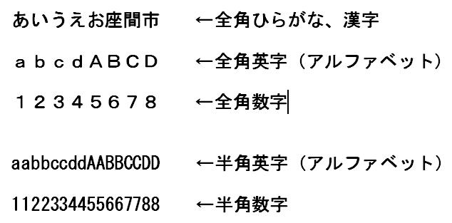

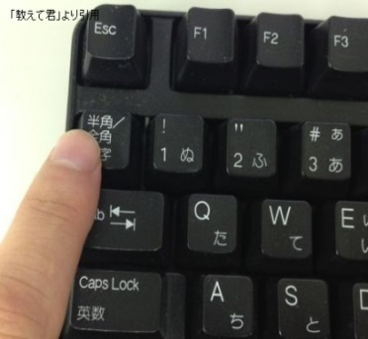
 |  |  | P_091-2.jpg
 | P_083-2.jpg

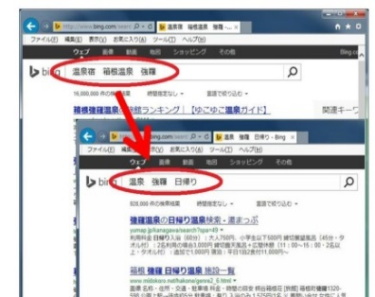
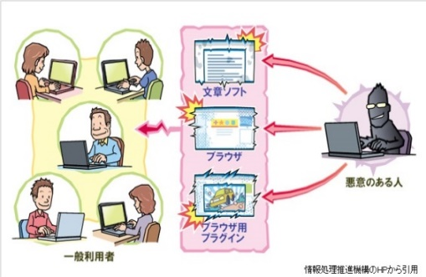
P_104-1.jpg | P_134-1.jpg
 |  |  |  | P_134-2.jpg
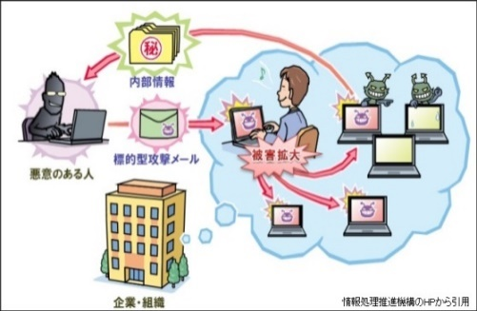

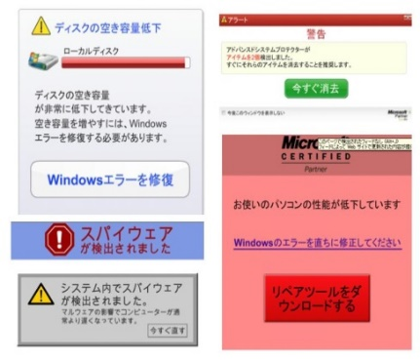
P_136-1.jpg
 | q1_matome.jpg |  |  | q2_kensaku.jpg
